Simulateur de parcours
 |  |  |  |  | Choix du plan de parcours: |  | 3 couleurs

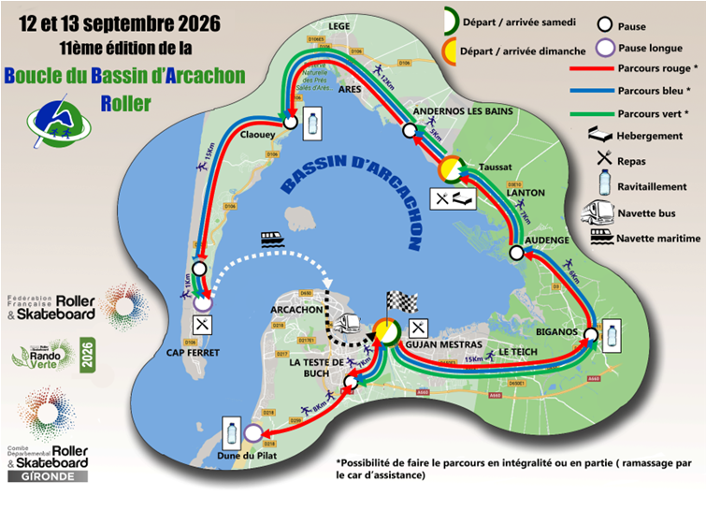

FALSE
FALSE
FALSE
FALSE
FALSE
FALSE
FALSE
FALSE
FALSE
FALSE
FALSE

ETAPES
R
DISTANCES
JOURS
NIVEAUX
Etape La Teste de Buch → Dune du Pilat
Etape Gujan-Mestras → La Teste de Buch
Etape Dune du Pilat → La Teste de Buch
Etape La Teste de Buch → Gujan Mestras
Etape Gujan-Mestras → Biganos
Etape Biganos → Audenge
Etape Audenge → Taussat
Etape Taussat → Andernos les Bains
Etape Andernos les Bains → Claouey
Etape Claouey → Cap Ferret
Etape Cap Ferret → Arrivée
7Km
8Km
8Km
7Km
15Km
6Km
7Km
5Km
13Km
16Km
1Km
Samedi matin
Samedi matin
Samedi matin
Samedi matin
Samedi après-midi
Samedi après-midi
Samedi après-midi
Dimanche matin
Dimanche matin
Dimanche matin
Dimanche matin

Progression du week-end
Progression du samedi
Progression du dimanche
 | Fond samedi | Reel samedi
 | 12% | 0%
 | 14% | 100%
 | 14%
 | 12%
 | 26%
 | 10%
 | 12%
 | Fond week end | Reel week end
 | 8% | 0%
 | 9% | 100%
 | 9%
 | 8%
 | 16%
 | 6%
 | 7%
 | 5%
 | 14%
 | 17%
 | 1%
 | Fond dimanche | Reel dimanche
 | 14% | 0%
 | 37% | 100%
 | 46%
 | 3%
FALSE |  | 0 | 0% | 100% | 0% | 100% |  |  |  | 10% | 16%
FALSE |  | 0 | 0% | 100% | 0% | 100% |  |  |  | 8% | 13%
FALSE |  | 0 | 0% | 100% | 0% | 100% |  |  |  | 16% | 23%
FALSE |  | 0 | 0% | 100% | 0% | 100% |  |  |  | 6% | 9%
FALSE |  | 0 | 0% | 100% | 0% | 100% |  |  |  | 7% | 11%
FALSE |  | 0 | 0% | 100% | 0% | 100% |  | 0% | 100% | 5% | 15%
FALSE |  | 0 | 0% | 100% | 0% | 100% |  |  |  | 12% | 35%
0%
0%
0%
FALSE |  | 0 | 0% | 100% | 0% | 100% |  |  |  | 18% | 50%
FALSE |  | 0 | 0% | 100% | 0% | 100% |  | 0% | 100%
0
Km
0
Km
0
Km
 | total | 0 | 0% | 100%

 |  | 0
 |  | 0

